상품제안서
커버형 측면전사 점착메모지 70x70 (200매) | 상품코드: S05382

 |  |  |  |  |  |  | 02-713-8555 | www.synergygift.co.kr
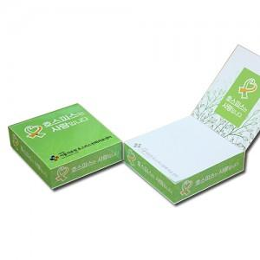

【상세/제작정보】

【인쇄/포장옵션】 | 표지+3측면 칼라/내지1도 / OPP(비닐)

【공급단가】 | 수량 | 500~ | 1,000~ | 2,000~ | 3,000~ | 5,000~
*VAT별도 | 단가 | 3,380원 | 3,070원 | 2,870원 | 2,760원 | 2,640원

【상품 URL】 | https://www.synergygift.co.kr:443/src/goods_detail.php?gdno=6026

